Вариант 17
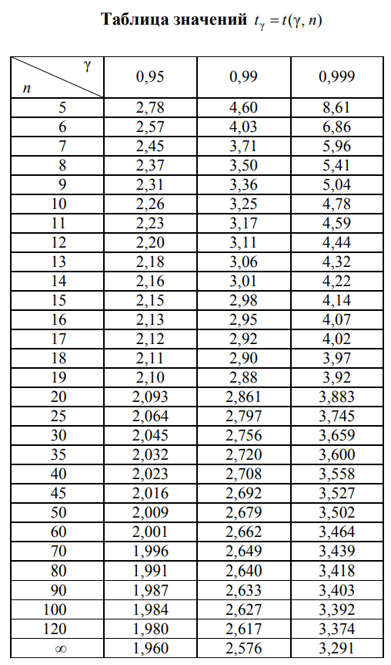
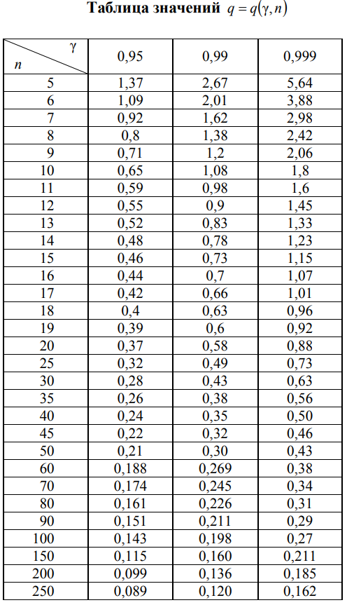
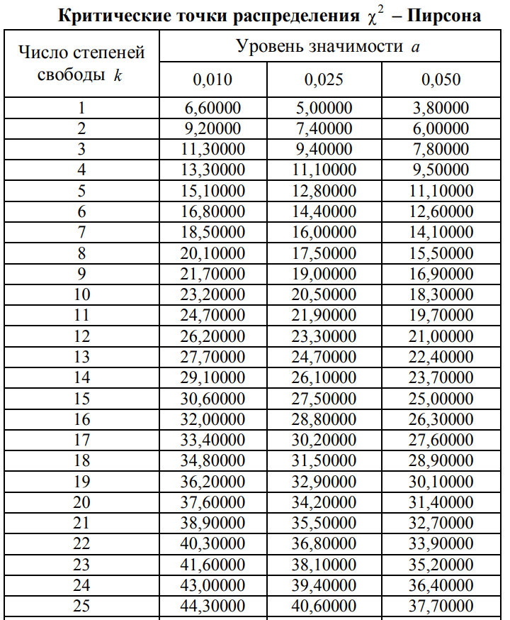
3.4 | 3 | 3 | 3 | 3.4 | 3.2 | 3.4 | 3.6 | 3.8 | 4.1
3.4 | 3 | 3 | 3.3 | 3.4 | 3.4 | 3.4 | 3.6 | 3.9 | 4.1
3.2 | 3 | 3 | 3.3 | 3.4 | 3.2 | 3.4 | 3.6 | 3.9 | 4.4
3.2 | 3 | 3 | 3.4 | 3.4 | 3.2 | 3.4 | 3.6 | 4.1 | 4.4
3.2 | 3 | 3 | 3.8 | 3.2 | 3.2 | 3.4 | 3.6 | 3.9 | 4.4
3.2 | 3 | 3 | 3 | 3.2 | 3.2 | 3.4 | 3.8 | 4.1 | 4.4
3 | 3.1 | 3 | 4 | 3.2 | 3.2 | 3.4 | 3.8 | 4.1 | 4.6
3 | 3.1 | 3 | 4 | 3.2 | 3.4 | 3.6 | 3.8 | 4.1 | 4.6
3 | 3.1 | 3 | 3.7 | 3.2 | 3.4 | 3.6 | 3.8 | 4.1 | 4.6
3 | 3 | 3 | 3.4 | 3.2 | 3.4 | 3.6 | 3.8 | 4.1 | 4.6

freq
Границы | mᵢ | xᵢ | zᵢ | mᵢͭ | (mᵢ⁰ – mᵢͭ)² / mᵢͭ
3 | 26 | 3.08 | -0.8834407713 | 1.1125267078E-20 | 6.0762586214E+22
3.16 | 18 | 3.24 | -0.53269505565 | 1.3009049026E-17 | 2.4905740563E+19
3.32 | 19 | 3.4 | -0.18194933999 | 8.4222600955E-15 | 4.2862604088E+16
3.48 | 8 | 3.56 | 0.16879637566 | 3.018976566E-12 | 2.1199237093E+13
3.64 | 1 | 3.72 | 0.51954209131 | 5.9915450459E-10 | 1669018577.2
3.8 | 10 | 3.88 | 0.87028780696 | 6.5836374911E-08 | 1518917146
3.96 | 10 | 4.04 | 1.2210335226 | 4.0053547271E-06 | 24966557.697
4.12 | 0 | 4.2 | 1.5717792383 | 0.00013491618544 | 0.00013491618544
4.28 | 4 | 4.36 | 1.9225249539 | 0.0025161418235 | 6350.9445483
4.44 | 4 | 4.52 | 2.2732706696 | 0.025980898949 | 607.86302455
4.6

emp
x | nₓ | F(x)
3 | 0 | 0
3.01 | 23 | 0.23
3.02 | 23 | 0.23
3.03 | 23 | 0.23
3.04 | 23 | 0.23
3.05 | 23 | 0.23
3.06 | 23 | 0.23
3.07 | 23 | 0.23
3.08 | 23 | 0.23
3.09 | 23 | 0.23
3.1 | 23 | 0.23
3.11 | 26 | 0.26
3.12 | 26 | 0.26
3.13 | 26 | 0.26
3.14 | 26 | 0.26
3.15 | 26 | 0.26
3.16 | 26 | 0.26
3.17 | 26 | 0.26
3.18 | 26 | 0.26
3.19 | 26 | 0.26
3.2 | 26 | 0.26
3.21 | 42 | 0.42
3.22 | 42 | 0.42
3.23 | 42 | 0.42
3.24 | 42 | 0.42
3.25 | 42 | 0.42
3.26 | 42 | 0.42
3.27 | 42 | 0.42
3.28 | 42 | 0.42
3.29 | 42 | 0.42
3.3 | 42 | 0.42
3.31 | 44 | 0.44
3.32 | 44 | 0.44
3.33 | 44 | 0.44
3.34 | 44 | 0.44
3.35 | 44 | 0.44
3.36 | 44 | 0.44
3.37 | 44 | 0.44
3.38 | 44 | 0.44
3.39 | 44 | 0.44
3.4 | 44 | 0.44
3.41 | 63 | 0.63
3.42 | 63 | 0.63
3.43 | 63 | 0.63
3.44 | 63 | 0.63
3.45 | 63 | 0.63
3.46 | 63 | 0.63
3.47 | 63 | 0.63
3.48 | 63 | 0.63
3.49 | 63 | 0.63
3.5 | 63 | 0.63
3.51 | 63 | 0.63
3.52 | 63 | 0.63
3.53 | 63 | 0.63
3.54 | 63 | 0.63
3.55 | 63 | 0.63
3.56 | 63 | 0.63
3.57 | 63 | 0.63
3.58 | 63 | 0.63
3.59 | 63 | 0.63
3.6 | 63 | 0.63
3.61 | 71 | 0.71
3.62 | 71 | 0.71
3.63 | 71 | 0.71
3.64 | 71 | 0.71
3.65 | 71 | 0.71
3.66 | 71 | 0.71
3.67 | 71 | 0.71
3.68 | 71 | 0.71
3.69 | 71 | 0.71
3.7 | 71 | 0.71
3.71 | 72 | 0.72
3.72 | 72 | 0.72
3.73 | 72 | 0.72
3.74 | 72 | 0.72
3.75 | 72 | 0.72
3.76 | 72 | 0.72
3.77 | 72 | 0.72
3.78 | 72 | 0.72
3.79 | 72 | 0.72
3.8 | 72 | 0.72
3.81 | 79 | 0.79
3.82 | 79 | 0.79
3.83 | 79 | 0.79
3.84 | 79 | 0.79
3.85 | 79 | 0.79
3.86 | 79 | 0.79
3.87 | 79 | 0.79
3.88 | 79 | 0.79
3.89 | 79 | 0.79
3.9 | 79 | 0.79
3.91 | 82 | 0.82
3.92 | 82 | 0.82
3.93 | 82 | 0.82
3.94 | 82 | 0.82
3.95 | 82 | 0.82
3.96 | 82 | 0.82
3.97 | 82 | 0.82
3.98 | 82 | 0.82
3.99 | 82 | 0.82
4 | 82 | 0.82
4.01 | 84 | 0.84
4.02 | 84 | 0.84
4.03 | 84 | 0.84
4.04 | 84 | 0.84
4.05 | 84 | 0.84
4.06 | 84 | 0.84
4.07 | 84 | 0.84
4.08 | 84 | 0.84
4.09 | 84 | 0.84
4.1 | 84 | 0.84
4.11 | 92 | 0.92
4.12 | 92 | 0.92
4.13 | 92 | 0.92
4.14 | 92 | 0.92
4.15 | 92 | 0.92
4.16 | 92 | 0.92
4.17 | 92 | 0.92
4.18 | 92 | 0.92
4.19 | 92 | 0.92
4.2 | 92 | 0.92
4.21 | 92 | 0.92
4.22 | 92 | 0.92
4.23 | 92 | 0.92
4.24 | 92 | 0.92
4.25 | 92 | 0.92
4.26 | 92 | 0.92
4.27 | 92 | 0.92
4.28 | 92 | 0.92
4.29 | 92 | 0.92
4.3 | 92 | 0.92
4.31 | 92 | 0.92
4.32 | 92 | 0.92
4.33 | 92 | 0.92
4.34 | 92 | 0.92
4.35 | 92 | 0.92
4.36 | 92 | 0.92
4.37 | 92 | 0.92
4.38 | 92 | 0.92
4.39 | 92 | 0.92
4.4 | 92 | 0.92
4.41 | 96 | 0.96
4.42 | 96 | 0.96
4.43 | 96 | 0.96
4.44 | 96 | 0.96
4.45 | 96 | 0.96
4.46 | 96 | 0.96
4.47 | 96 | 0.96
4.48 | 96 | 0.96
4.49 | 96 | 0.96
4.5 | 96 | 0.96
4.51 | 96 | 0.96
4.52 | 96 | 0.96
4.53 | 96 | 0.96
4.54 | 96 | 0.96
4.55 | 96 | 0.96
4.56 | 96 | 0.96
4.57 | 96 | 0.96
4.58 | 96 | 0.96
4.59 | 96 | 0.96
4.6 | 96 | 0.96
4.61 | 100 | 1
4.62 | 100 | 1
4.63 | 100 | 1
4.64 | 100 | 1
4.65 | 100 | 1
4.66 | 100 | 1
4.67 | 100 | 1
4.68 | 100 | 1

